Лист1
Артикул | Фото
1497000551
1184000310
1184000304
1184000308
1184000312
1184000368
11843148
1447000025
1497000572
149723847 | 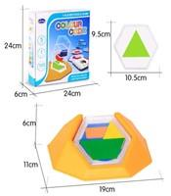
1184000047
1184219072
1439000876
1440000217
1440000403
1453000119
1486000110
1497000505
1670000134
1670000137
1718000048 | 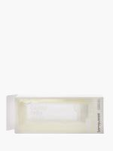
1718000017 | 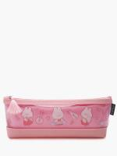
1473000262
1474000006
1718000018
1718000039
1439000665
1439000875
1453000396
1474000185
1473000166
1473000168
1473000191
1473000215 | 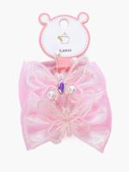
1473000259
1473000278
1473000291
1473000295
1473000302
1473000352
1473000360
1476000226 | 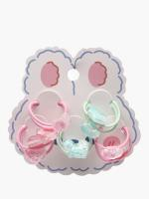
0165000234 | 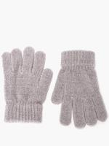
0165000261 | 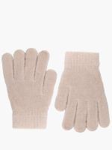
0579000366 | 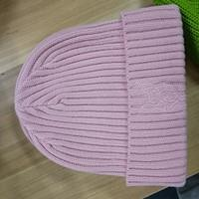
0579000347 | 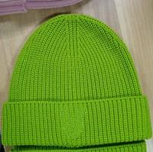
0579000355
118410327
118410171
11841037
11841122
11841042
1184000089
118410531
0164000057 | 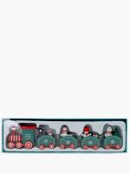
0164000056
0164000059
0164000058 | 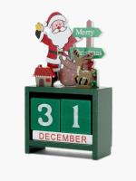
0164000062
0164000065
0164000048
0164000051 | 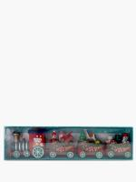
0164000060 | 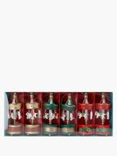
0164000050
0164000063 | 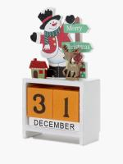
1184000165
1497000614
118401
118402
1184072
1497000598
1497000604
1497000612
1440000459
1440000466
1440000467
1497000609
1497000591
1497000587
1474000159
1474000160
1474000161
1497000588
1473000290
1440000468
1497122402
149712163
1440692265 | 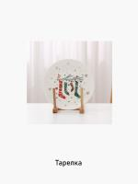
0165000213
1439000821
1439000873
1440000364
1440000382
1440000559
1440000636
1453000466
1453000550 | 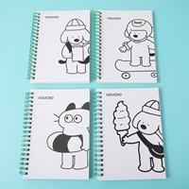
1453000616
1453000707
1670000113
1670000118
1670000128 | 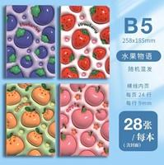
1670000133
1473000097 | 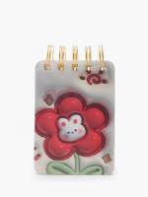
1473000173
1473000264
1473000344
1473000364
1474000097
1474000119
1474000204
1474000217
147669367
1718000044
1718000053
1718000054
1440000313
1440000324
1440000271
1453000535
1440000303
1439000421
1439000521
1440000280
1440000281
1440000318
1440000325
1440000350
1440000351
1440636737
1440636742
1453000422
1474000253
1474000260
1474000262
1440000409
1439000391
1440000315
1453000634
0165000013
0165000174
1453000330
1453000431
1439000143
1439000148
1439000376
1439000394
1439000396
1439000474
1439000584
1439000637
1439000650
1439000655
1439000666
1439000827 | 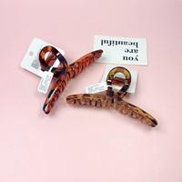
1439000834 | 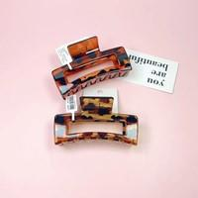
143937564
143950336
1440000173
1440000305
1440000330
1440000542
1440000543 | 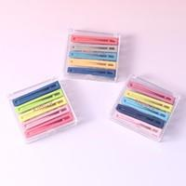
1440000585 | 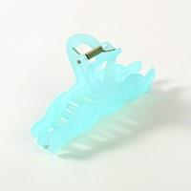
1440000605
1440000611
1440000618
1440000629
1440000631
1440000644
1440000650
1453000130 | 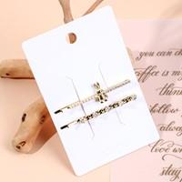
1453000288
1453000309
1453000336
1453000461
1453000551
1453000764
1453000776 | 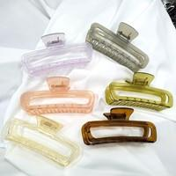
1453420129
1486000087
1486000264
1486000281
1473000223
1473000287 | 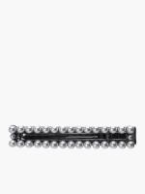
1473000227
1473000039
1473000062
1473000111 | 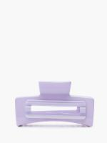
1473000120 | 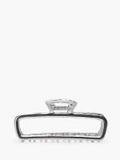
1473000146
1473000236 | 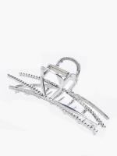
1473000296
1473000299
1473000308 | 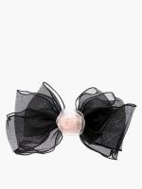
1473000349
1473000358
1473000359
1473000372
1474000107 | 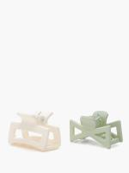
1474000142 | 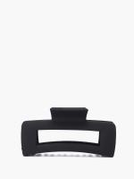
1474000249
1474000257
1474000267
1474000273 | 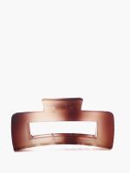
1476000143 | 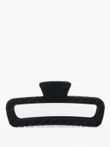
1476000172 | 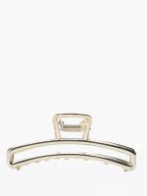
1579000043
0165000310
0165000129
1439000351
1439000440
1439000449
1439000450
1439000467
1439000566 | 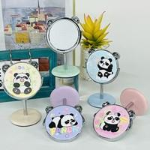
1439000657
1439000848
1439000868
1439000889
1440000044
1440000276
1440000282
1440000297
1440000304
1440000329 | 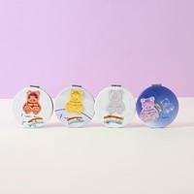
1440000344
1440000359
1440000439 | 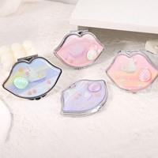
1440000541
1440000544
1440000551
1440000590
1440000604
1440000627
1440000668 | 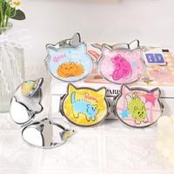
1440636790
1453000286
1453000313
1453000318
1453000376
1453000391
1453000393 | 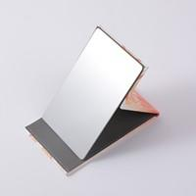
1453000411
1453000428
1453000432
1453000437
1453000515
1453000531
1453000545 | 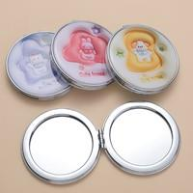
1453000578
1453000675
1453000706
1453000753
1453000763 | 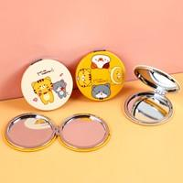
1486000067
1486000257
1486000295
1473000101
1473000306
1474000165 | 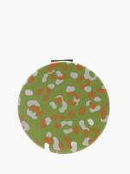
1474000166
1474000177
1474000192
1474000219
1476000153
1476000187
1476000191
1184000227
1439125391
1439125392
143928676 | 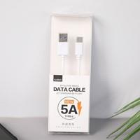
143931480 | 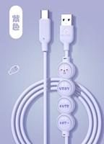
1439314801 | 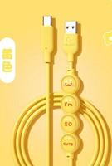
1439108531
143916993
143938378 | 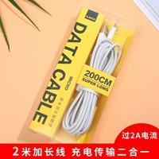
1440696137 | 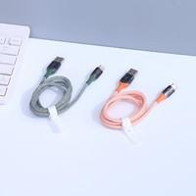
1579000021
147316993
1476000037
1440636710
1476000214 | 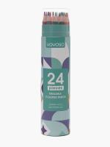
01461629
014616291
014616292
1453000659
1439000840
1439000842
1439000853
1439000854 | 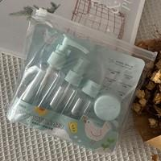
1439000864
1440000584
1440000673
1453000350 | 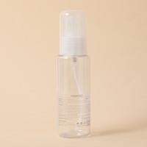
1453000357
1453000486
1453000632
1453000672
1453000678
1453000690
1453000698
1453000708
1453000758
1473000114
1473000282
1473000304
1473000309
1474000178
1476000215
1476000227
1476000240
1486000176
1184000239
1474000034
1474000029
1474000030
1474000033
1476301012
1439000596
143921876
1439982841
1453000226
1453000227
1453000276
1453000619
1474000076
1474000088
0165000016
0165000004
1439000832
1473000174
1473000225
1579000005
0165000275
0165000295
1439000624
1439000721
1440000386
1440000421
1440000455
1440000475
1453000225
1453000456
1453000458
1453000480
1453000527
1453000575
1453000592
1453000618
1453000781
1486000231
1486000340
1670000031
1473000247
1476000183
1476000096
1473000257
1476000164
1476000131
1473000273
1474000121
1474000069
1473000080
1473000081
1473000245
1473000250
1473000263
1473000272
1473000289
1473000301
1473000383
1473000384
1473000385
1473000386
1474000071
1474000102
1474000108
1474000111
1474000118
1474000131
1474000138
1474000152
1474000153
1474000155
1474000193
1474000202
1474000212
1474000229
1474000234
1474000236
1474000240
1474000241
1474000242
1474000277
1476000069
1476000088
1476000090
1476000100
1476000108
1476000110
1476000116
1476000121
1476000125
1476000128
1476000129
1476000134
1476000140
1476000161
1476000162
1476000171
1476000178
1476000185
1476000207
1476000209
1476000211
1476000252
1476000254
1476000255
1439000071
1439000518
1439000520
1439000525
1439000535
1439000559
1439000639
1439000693
1439541391
1440000323
1440000437
1486000222
1486000332
1473000202
1473000199
1473000074
1473000100
1473000198
1473000201
1473000206
1473000210
1474000124
1579000006
0579000235
0579000377
0579000393
0579000403
0579000431
0579000437
0579000441
0579000448
0579000453
0579000454
1230000137
1230000147
1231000045
1231000047
1231000076
1448000027
1448000029
1448000056
1620000026
1620000038
1620000048
1705000020
1705000021
1620000076
0157000007
1231000050
1231000056
12310441
1739000008
1453000498
1453000582
1439000517
1439000630
1439000649
1440000569
1440696187
1486000288
1440000013
1440000183
1440000204
1440000392
1440696107
1440696192
1453420135
1440631622
1579000047
1474000062
1474000191
1476623429
0165000061
0165000194
0165000015
1453000397
1453000493
1439000205
1439000409
1439000420
1439000429
1439000472
1439000539
1439000540
1439000563
1439000570
1439000591
1439000670
1440000268
1440000354
1440000554
1440000574
1440000579
1440000678
1453000305
1453000351
1453000407
1453000423
1453000457
1453000479
1453000490
1453000501
1453000505
1453000510
1453000546
1453000557
1453000568
1453000571
1453000573
1453000576
1453000712
1453000714
1453000715
1453000724
1453000727
1453000732
1453000767
1453000775
1453000782
1473000260
1476000200
1476000217
1473751591
1476000173
1473000261
1473000268
1473000005
1473000092
1473000109
1473000123
1473000152
1473000156
1473000180
1473000185
1473000218
1473000222
1473000229
1473000248
1473000251
1473000267
1473567391
1473567392
147374181
147375159
1476000219
1476000231
1476000234
1476000238
1476000242
1476000259
1476000269
1476623414
0165000169
1439000647
1439000528
1439000793
1439000206
1439000220
1439000370
1439000382
1439000405
1439000422
1439000424
1439000439
1439000494
1439000698
1439000741
1439000780
1439000785
1439000787
1439000790
1439000791
1439000798
1439000801
1439000802
1439000803
1439000844
1439000880
1439000882
1439000885
1439000906
143922752
1440000285
1440000288
1440000348
1440000469
1440000485
1440000488
1440000492
1440000502
1440000532
1440000534
1440000535
1440000557
1440000578
1440000581
1440000583
1440000594
1440000602
1440000606
1440000619
1440000635
1440000637
1440000680
1453000540
1453000628
1453000649
1453000655
1453000725
1453420126
1453420136
1486000201
1486000239
1486000270
1486000284
1486000290
147333468
1473000253
1476000119
1473000193
1473000297
1473000321
1473000329
1474000070
147316197
1473000115
1473000127
1473000141
1473000145
1473000163
1473000192
1473000212
1473000224
1473000280
1473000285
1473000293
1473000318
1473000324
1473000326
1473000327
1473000331
1473000332
1473000354
1473000355
1473000363
147311810
147371696
147378242
1474000120
1474000146
1474000164
1474000169
1474000188
1474000189
1474000206
1474000218
1474000238
1476000083
1476000097
1476000111
1476000113
1476000114
1476000123
1476000168
1476000182
1476000186
1476000203
1476000210
1476000271
1579000033
1579000036
1579000046
1439000862
1440000320
1440000349
1440000434
1440000601
1440000641
1453000207
1486000167
1670000067
1473000346
1474000125
1474000143
1474000156
1476000137
1486000189
1439000822
1440000586
1440000648
1453000477
1453000673
1453000693
1486000250
1486000261
1440000289
1440000091
1486000123
143966309
1440000295
1474000099
1440000047
1440000262
1440636781
1486000150
1392000015
1392000016
1392000025
14326631
0579000408
0579000429
0579000432
1448000035
1448000068
1620000033
1620000058
1231000077
...

